座位表
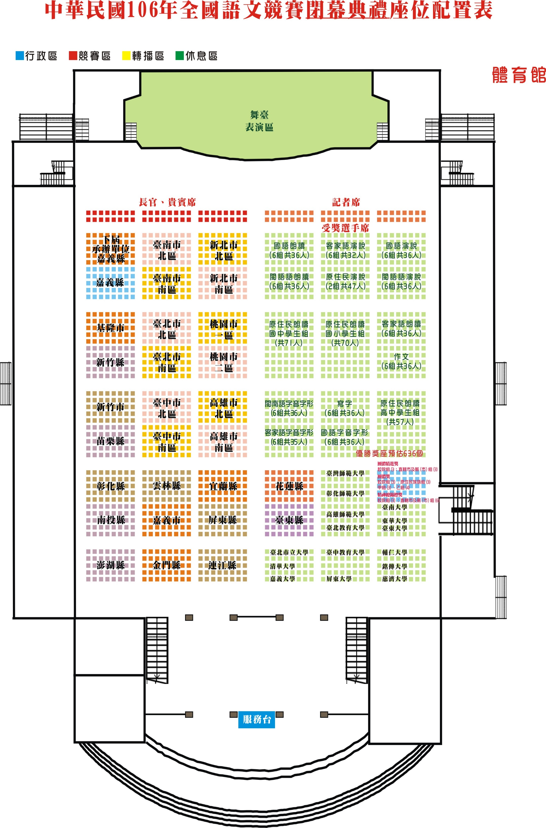

C
B
A

E
D
F

I
H
G

J

